상품제안서
아이더 넥워머 사계절 방한 등산용품 하이킹 스키 목도리 | 상품코드: F25204

 |  |  |  |  |  |  | 02-412-0044 | www.easy1.co.kr
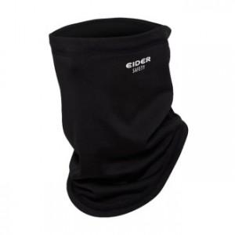

【상세/제작정보】

【인쇄/포장옵션】 | 풀칼라 / 별도문의

【공급단가】 | 수량 | 100~ | 500~ | 1,000~ | 3,000~ | 5,000~
*VAT별도 | 단가 | 10,800원 | 10,400원 | 10,000원 | 9,600원 | 9,360원

【상품 URL】 | http://www.easy1.co.kr/src/goods_detail.php?gdno=25204

